상품제안서
M42 원터치 LED텀블러 420ml | 상품코드: S38833

 |  |  |  |  |  |  | 02-713-8555 | www.synergygift.co.kr
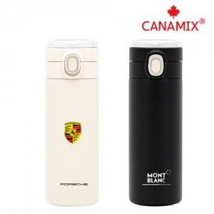 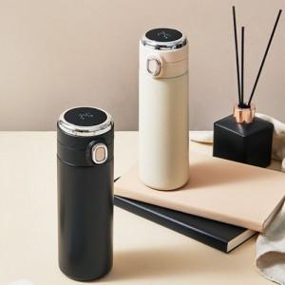 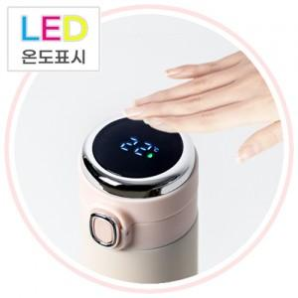

【상세/제작정보】 | <p><span style="font-size: 14pt;">※ 운임비 별도 발생 됩니다.</span></p>

【인쇄/포장옵션】 | 실크, 레이저, DTF전사인쇄 / 포장지포장

【공급단가】 | 수량 | 50~ | 100~ | 500~ | 1,000~ | 5,000~
*VAT별도 | 아이보리 | 6,400원 | 6,150원 | 5,700원 | 5,600원 | 5,400원
 | 블랙 | 6,400원 | 6,150원 | 5,700원 | 5,600원 | 5,400원

【상품 URL】 | https://www.synergygift.co.kr:443/src/goods_detail.php?gdno=38833

